Content
WEBDRIVER 2 USING HYBRID FRAMEWORK

1. Kiến trúc Project Selenium Webdriver 2 sử dụng Hybrid Framework và nguyên lý hoạt động
2. Cách tổ chức file test case trong Project
3. Những vấn đề khác

Structure&Operation
Framework cấu trúc hóa mã nguồn nhờ đó việc bảo trì trở nên dễ dàng hơn
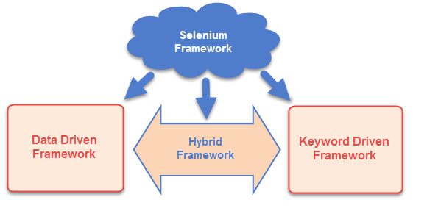

Hiện tại có 3 loại framework chính:
1. Data drivern test framework
Hỗ trợ thưc thi mẫu test case nhiều lần với những giá trị input khác nhau.
Cho phép người dùng lưu trữ dữ liệu test vào một cơ sở dữ liệu bên ngoài (Property file, xml files, excel files, text files, CSV files, ODBC repositories..)
Data được lưu dưới dạng cặp khóa - giá trị (Key-Values)
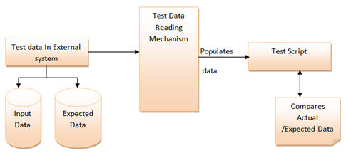
 |  | Sample Test Data: (Dữ liệu nhập và kết quả mong đợi)

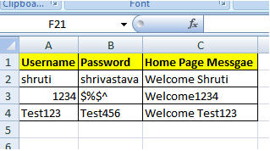

2. Keyword driven test framework
Là dạng mở rộng của data driven testing framework không chỉ tách riêng data test khỏi mã nguồn mà còn thiết lập một tập mã nguồn được gọi là Keywords trong file data test bên ngoài.

 |  | Sample Test Data:

Notes:
Trong ví dụ trên, những keyword như login, clickLink và verifyLink được định nghĩa trong mã nguồn
Tất cả keyword đều có thể được sử dụng nhiều lần trong một test case
Cột locator được sử dụng để xác định web elements trên màn hình hoặc data test cần input

3. Hybrid test framework
Là dạng framework kết hợp và tận dụng những ưu điểm của Keyword và Data driven framework

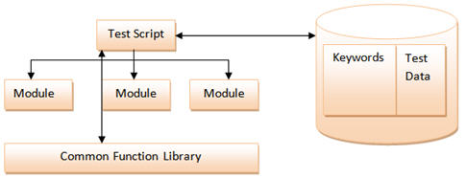
 |  | Sample Test Data:

KIẾN TRÚC W2SOLUTION WEBDRIVER 2 USING HYBRID TESTING FRAMEWORK
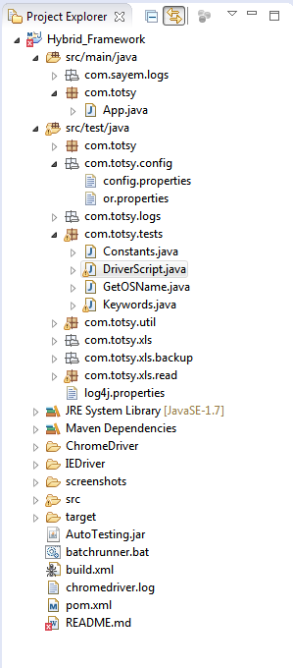
CẤU TRÚC FILE
com.totsy.config
config.properties | Thông tin cấu hình hệ thống: - Testing URL - Login Credential - Browser Type - Screenshot - Report file name
or.properties | Chứa thông tin Xpath của Object
com.totsy.log
Application.log | Chứa thông tin log của hệ thống
com.totsy.test
Constants.java | Chứa giá trị hằng số
DriverScript.java | Set as StartUp project, chứa thông tin hàm Main. Thực thi keyword và tạo report.
Keywords.java | Chứa định nghĩa Keywords được sử dụng trong hệ thống
com.totsy.utils
ReportUtil.java | Chứa các hàm sử dụng trong việc Report
SendMail.java | Chứa các hàm sử dụng trong việc Send Mail
Zip.java | Chứa các hàm sử dụng trong việc nén file
com.totsy.xls
Suite.xls | Chứa thông tin các file Test Case
Product.xls | Test Case liên quan đến Product
User.xls | Test Case liên quan đến User
OR-Keywords.xls | Resource chứa thông tin keyword, page, web element trên màn hình
test
App.java | Sample scripts

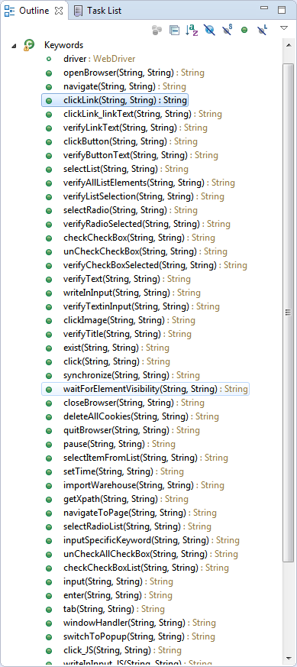
String KEYWORDSNAME (String Object,String Data)
- Return Result: Message kết quả - Object: Object name dùng để get xpath - Data: Giá trị input - Default keyword of framework: ○ - New and Modified keyword: △
captureScreenshot | Chụp màn hình | △
checkCheckBox | Check vào một check box xác định Data: Empty | ○
checkCheckBoxList | Check động check box từ danh sách Data: pos1,pos2,..,posn (pos: vị trí của check box muốn check; pos >= 0) | △
clearInputText | Clear giá trị nhập vào text box Data: Empty | ○
clickButton | Click vào một button Data: Empty | ○
closeBrowser | Đóng trình duyệt Data: Empty | ○
deleteAllCookies | Xóa cookies Data: Empty | ○
doubleClick | Double click vào một element Data: Empty | ○
enter | Click button Enter trên bàn phím Data: Empty | ○
exist | Kiểm tra sự tồn tại của một element trên màn hình Data: Empty | ○
getXpath | Lấy Xpath của tất cả element trong Page Data: Tên Page muốn get xpath (Ex: UserRegistInput) | △
goBack | Back về một trang Data: Empty | ○
goForward | Forward về một trang Data: Empty | ○
importWarehouse | Nhập thông tin kho Data: variation_id_1:stock_1,real_stock_1,stock_reserved_1|variation_id_2:stock_2,real_stock_2,stock_reserved_2 | △
input | Nhập value vào text box, text area và drop down list Data: pos1:val1,pos2:val2,..,posn:valn (pos: vị trí của element >=0, val: giá trị input, ưu tiên đếm text box trước sau đó mới đến drop down list) | △
inputSpecificKeyword | Input dữ liệu vào một nhóm nhiều control bao gồm: radio button, check box, text box, text area, drop down list Data: rb:1|pos1:val1,pos2:val2,..,posn:valn OR cb:1,3,5,7|pos1:val1,pos2:val2,..,posn:valn | △
mouseHover | Hover chuột vào một element xác định Data: Empty | ○
navigate | Navigate đến một page xác định (TH: Problem with security certificate) Data: URL | △
navigateToPage | Navigate đến một page xác định Data: URL | ○
openBrowser | Mở trình duyệt Data: Tên trình duyệt (Mozilla, IE, Chrome) | ○
pause | Tạm ngưng hệ thống Data: n (n: số giây) | ○
quitBrowser | Close browser Data: Empty | ○
selectItemFromList | Chọn item từ danh sách Data: value (Chọn item từ danh sách có giá trị hiển thị là value) | △
selectList | Chọn item trên drop down list Data: value (Chọn item có giá trị là value). Trường hợp random thì sẽ chọn item bất kỳ trong drop down list | ○
selectRadio | Select vào một radio button xác định Data: Empty | ○
selectRadioList | Select radio button động từ danh sách Data: pos (pos là vị trí radio button muốn check) | △
setTime | Set giờ hệ thống Data: date (date là ngày giờ hệ thống muốn set với format yyyy/mm/dd hh:mm:ss) | △
unCheckAllCheckBox | Uncheck tất cả check box trong một khu vực xác định Data: Empty | △
unCheckCheckBox | Uncheck một check box xác định Data: Empty | ○
verifyAllListElement | Kiểm tra tất cả element trong một drop down list Data: item1,item2,item3,..,item n | ○
verifyButtonText | Kiểm tra text của button Data: value (value là giá trị muốn kiểm tra) | ○
verifyCheckBoxSelected | Kiểm tra check box được selected Data: value (value là giá trị muốn kiểm tra) | ○
verifyLinkText | Kiểm tra text của link Data: value (value là giá trị muốn kiểm tra) | ○
verifyListSelection | Kiểm tra item được chọn trong drop down list Data: value (value là giá trị muốn kiểm tra) | ○
verifyRadioSelected | Kiểm tra radio button được chọn Data: value text muốn kiểm tra | ○
verifyText | Kiểm tra text hiển thị Data: value (value là giá trị muốn kiểm tra) | ○
verifyTextinInput | Kiểm tra giá trị trong text box Data: value (value là giá trị muốn kiểm tra) | ○
verifyTitle | Kiểm tra tiêu đề của Page Data: title (title là tên page muốn kiểm tra) | ○
waitForElementVisibility | Chờ element hiển thị với thời gian xác định Data: n (n: số giây) | ○
windowHandler | Xử lý nhiều màn hình Data: Empty | ○
writeInInput | Nhập giá trị vào text box (Ctrl + A + giá trị) Data: Value (value là giá trị muốn nhập) | △
writeInInput_JS | Nhập giá trị vào text box bằng java script Data: Value (value là giá trị muốn kiểm tra) | ○

Controler
(DriverSript.java)
Excel Readed
(Xls_Reader.java)
Keyword, Object and Data Sheet
(TestCase.xlsx)
Get data
3
Read excel file
4

Read config
1
System Information
(config.properties)

Read xpath of element

excute keyword
2
Object Repository
(or.properties)

5
Application Under Test
Keyword
(Keywords.java)

6

Report Executor
(ReportUtil.java)
8
Excel Readed
(Xls_Reader.java)
Test Result
(TestCase.xlsx)
9
Get test result
Read excel file

Read config
7
System Information
(config.properties)

Export report file

Internet
Send Mail
(SendMail.java)
Compress file
(Zip.java)

 | SƠ ĐỒ TỔ CHỨC VÀ NGUYÊN LÝ HOẠT ĐỘNG

Test Case & Data
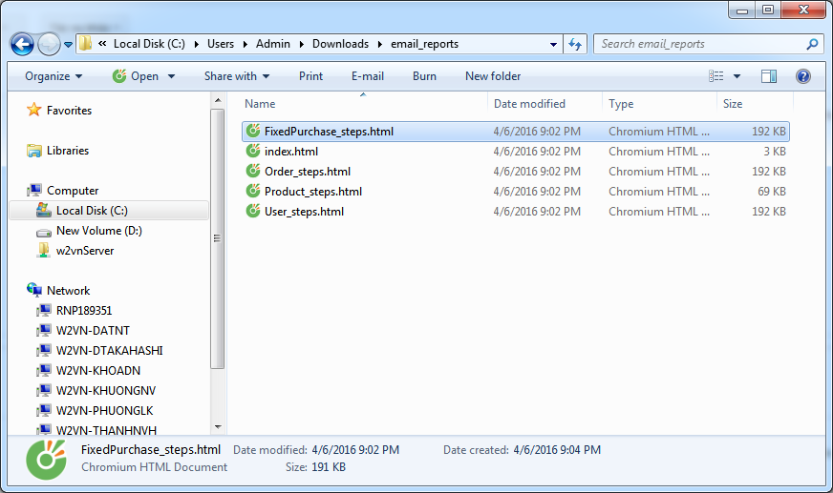
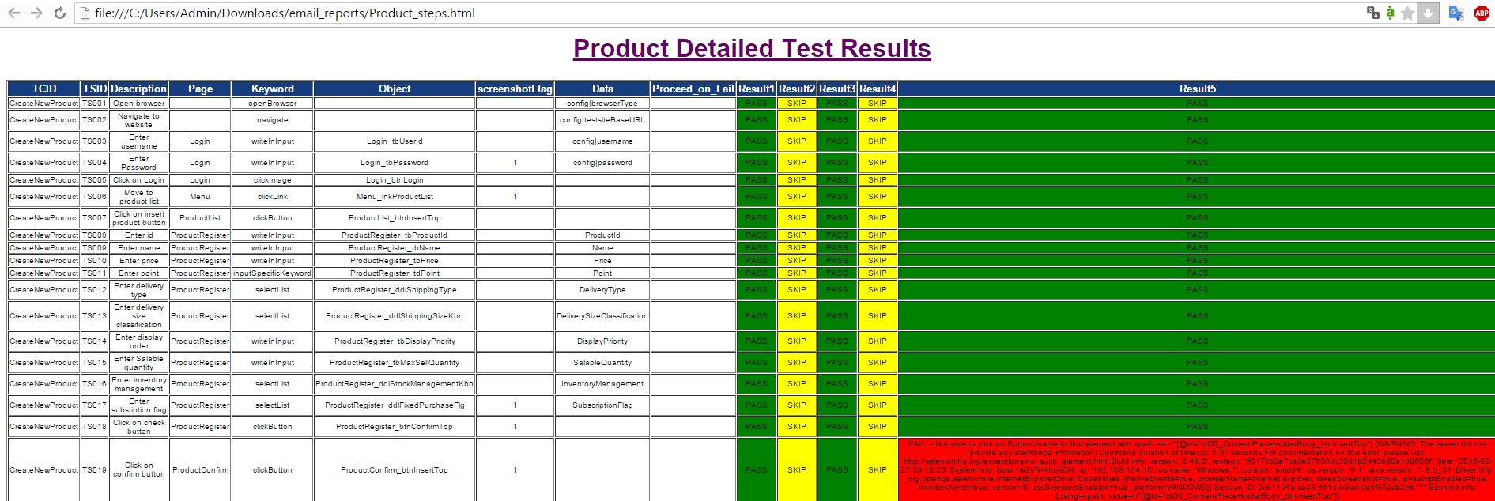
W2Solution Webdriver 2 using Hybird Framework System

Read

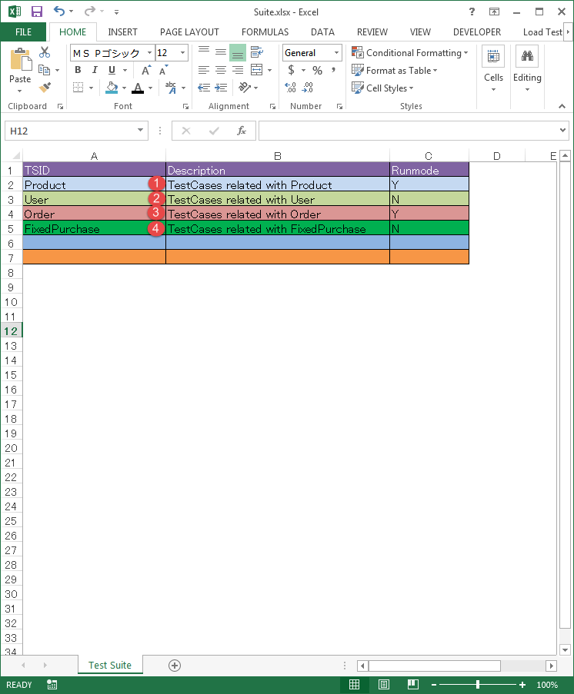

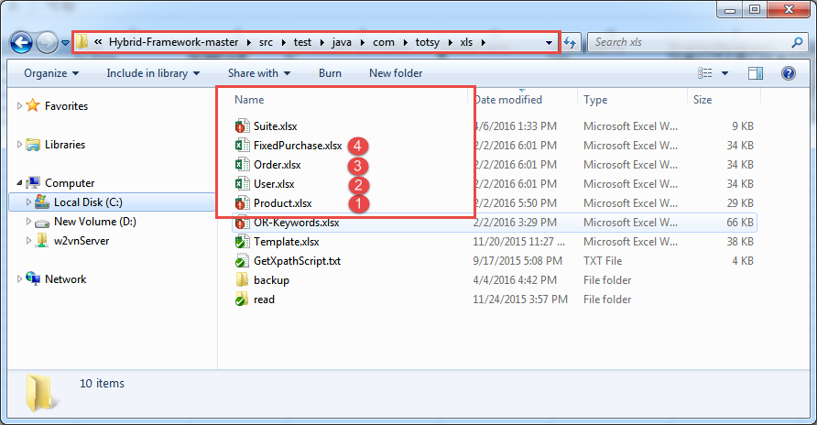

A
Test Case & Data:
Path: src\test\java\com\totsy\xls
1. Hệ thống đọc file Suite.xlsx
2. Duyệt hết tất cả các dòng trong danh sách và chọn ra những TSID có Runmode = Y.
3. Trong thư mục cùng cấp với Suite.xlsx đọc lần lượt những file excel trùng tên với TSID được chọn ở bước 2

B

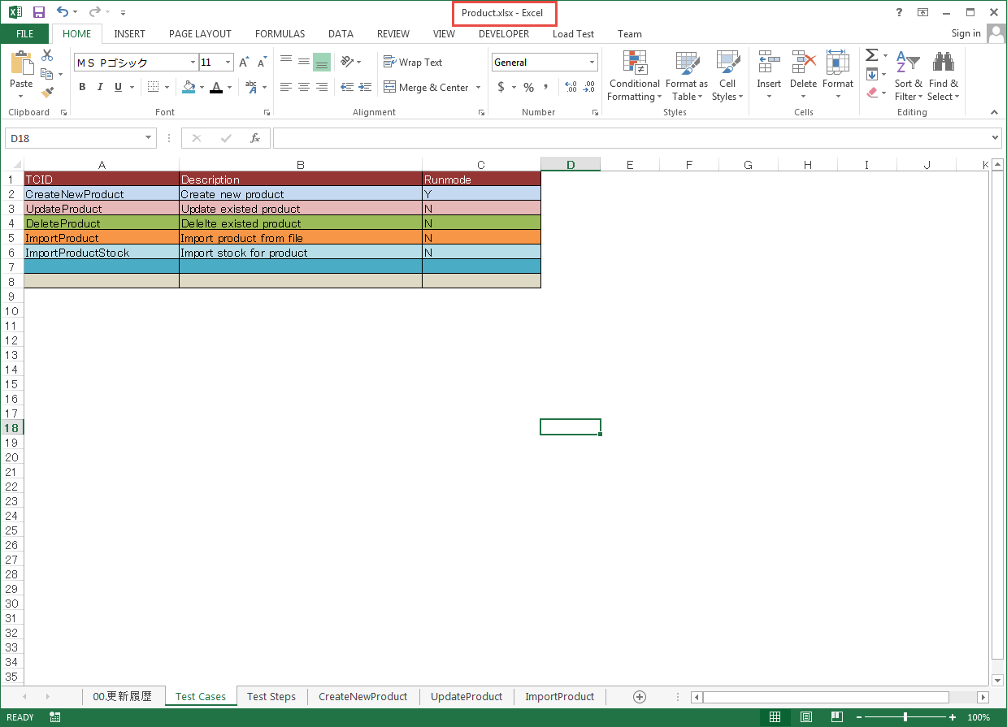
1. Duyệt tất cả các dòng trong danh sách của file được chọn và lọc ra những Test Case ID có Runmode = Y để thực thi Test
2. Hệ thống thực hiện kiểm tra có sheet nào cũng tên với ID của Test Case hay không?
+ Có: Thực hiện truy xuất sheet đó => Bước C
+ Không: => Bước D

C

Duyệt tất cả các dòng trong [TCID] Sheet và chọn ra những dòng dữ liệu có Runmode = Y

D
1. Truy xuất Test Steps sheet và thực thi lần lượt từng dòng có TCID tương ứng với những data được chọn ở bước C (Nếu có).
2. Nếu thực thi xong tất cả trường hợp của TC hiện tại thì tiếp tục TC ID tiếp theo (Runmode = Y) ở sheet Test Cases của bước B
3. Sau khi thực thi xong tất cả những TCID trong sheet Test Cases thì tiếp tục truy xuất file excel (Runmode = Y) tiếp theo ở bước A. Lặp lại tương tự các bước B, C, D
- Keyword column: Gồm những action trên đối tượng object được định nghĩa trong hệ thống.
- Object column: Dùng để xác định xpath của Element trên màn hình. XPath của các element được lưu trong file or.properties
- screenshotFlag column: Flag dùng để xác định có capture màn hình hay không (1: Yes, Other: No)
- Data column: Mapping với các cột của TCID sheet tương ứng để get data test.
+ Nếu data trong file config.properties thì theo format sau config|[Variable]
+ Nếu data trong file or.properties thì theo format sau or|[Variable]

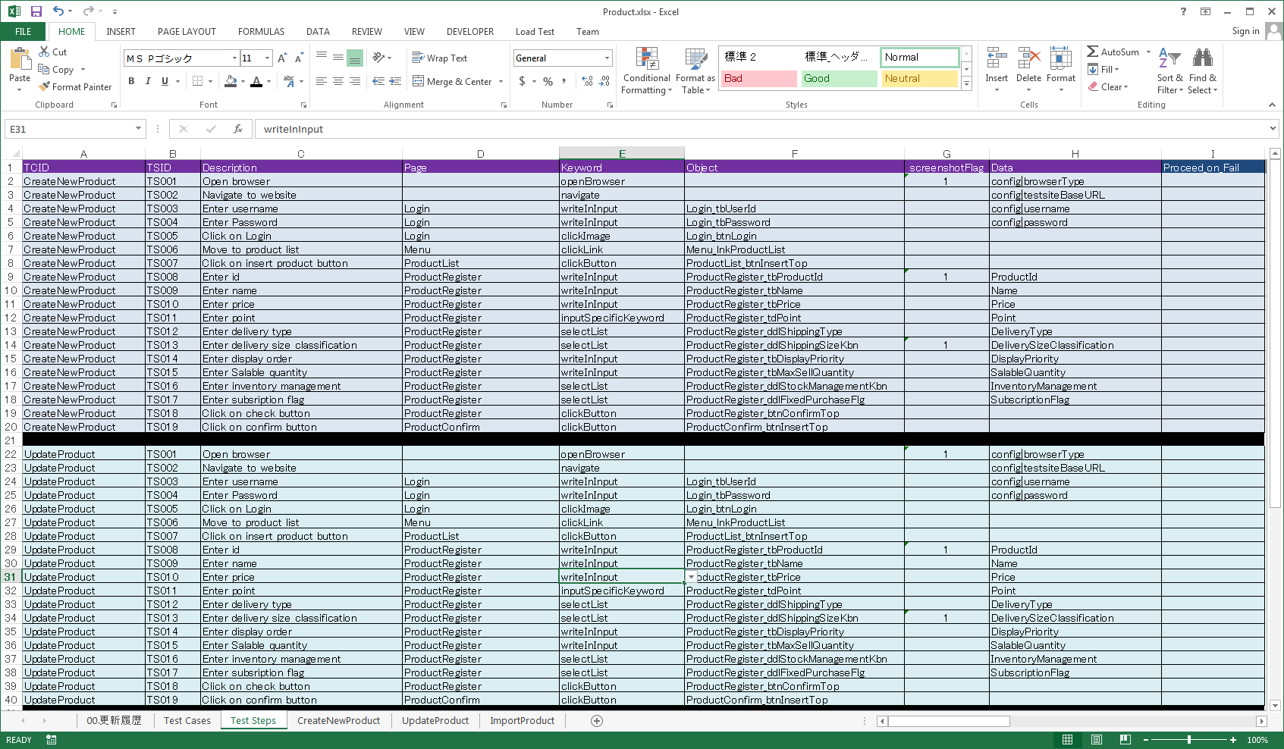

Export EVD
Send Mail

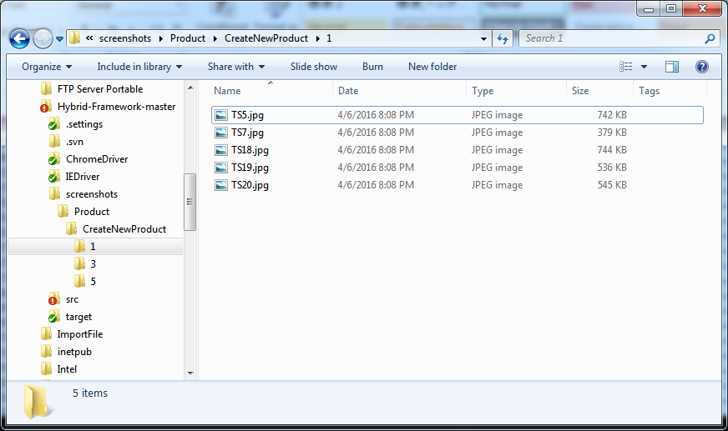
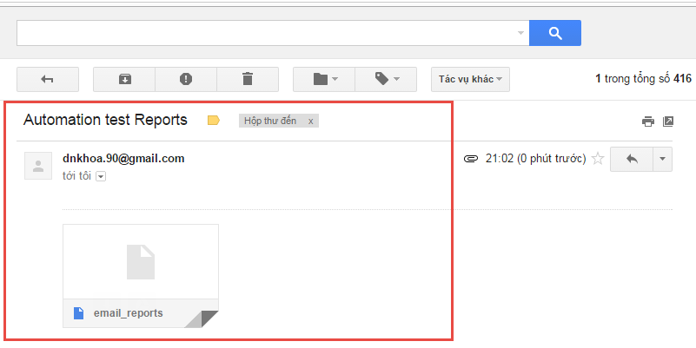

Change extenstion to zip and Extract

Create new Keyword
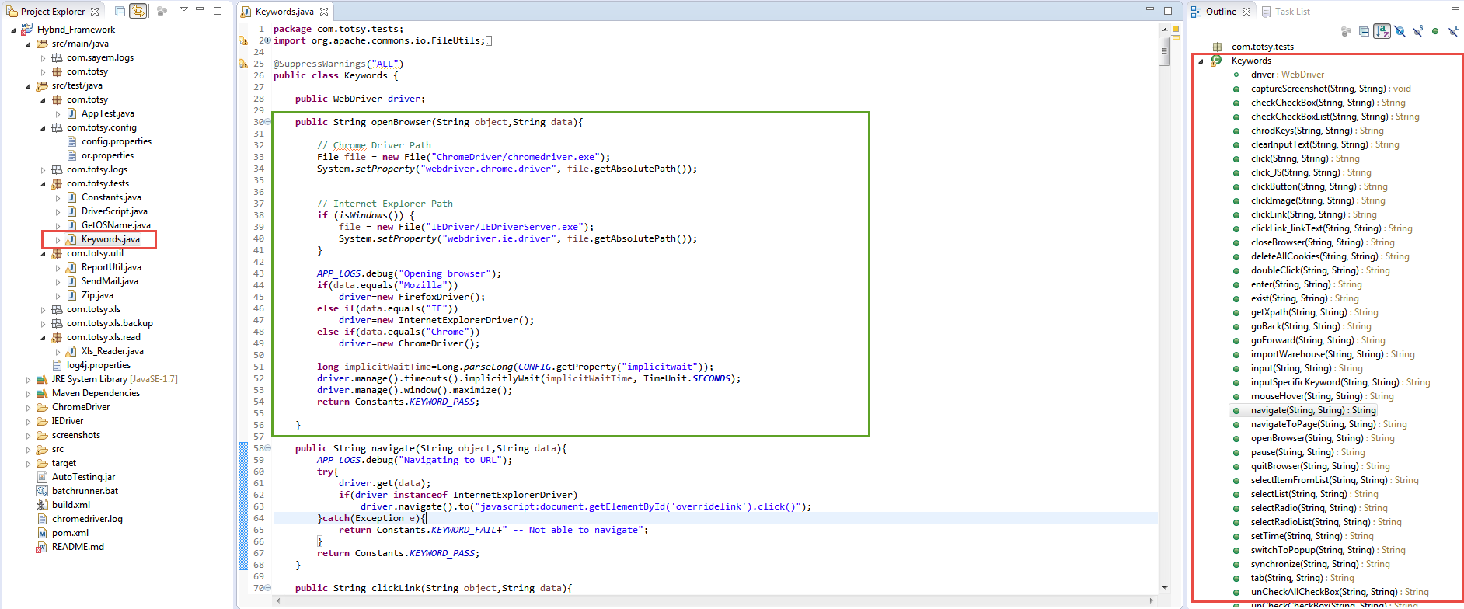
1. Viết xử lý cho keyword
2. Bổ sung keyword vào file OR-Keywords.xlsx

or.propertise
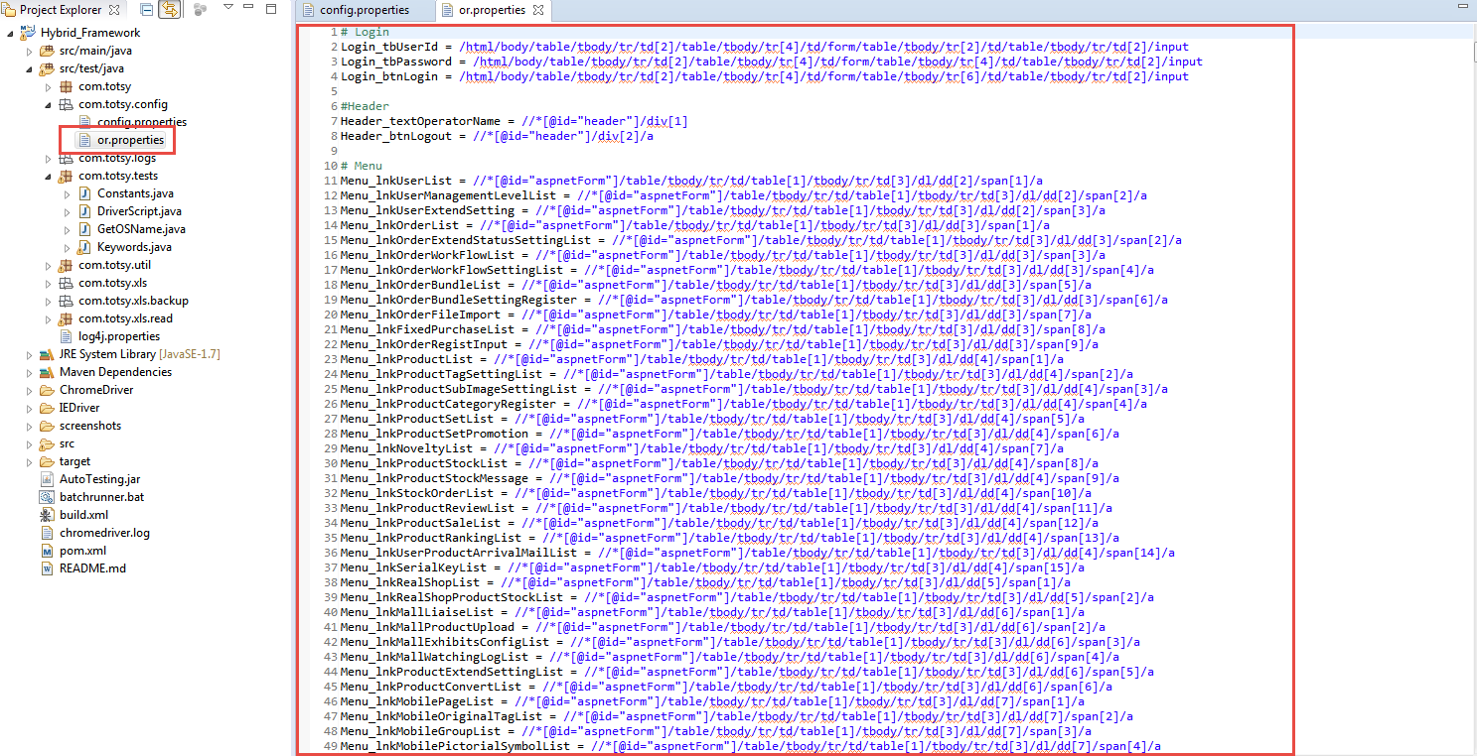

config.properties
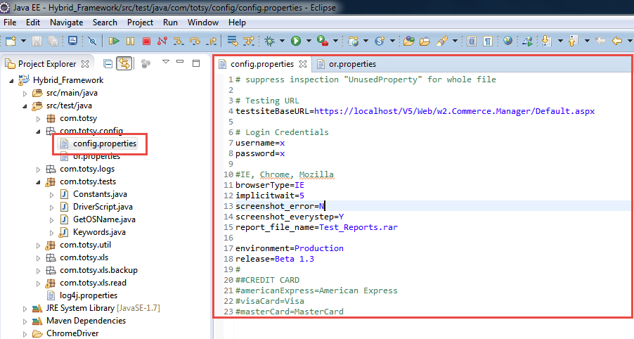

Mail config
